关系图
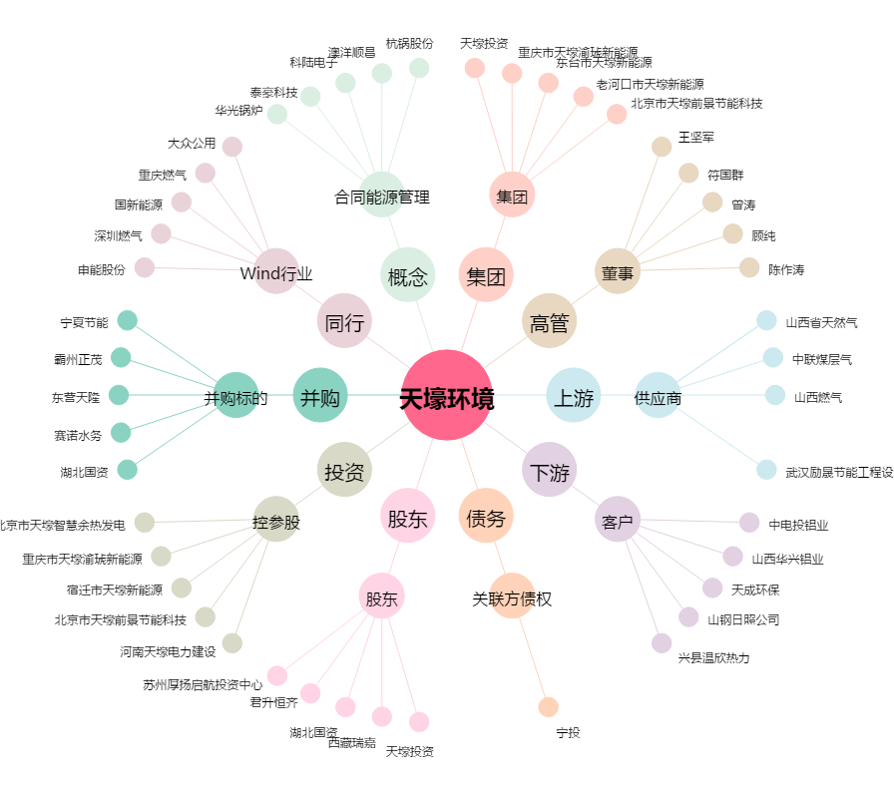
天壕环境[300332.SZ] - 关系概览图

